最新
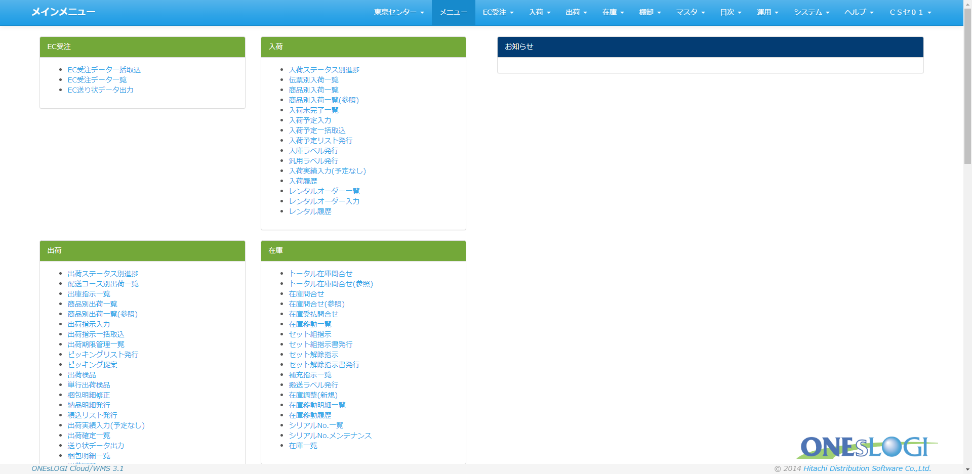
★当資料の大前提は以下のようになります。

・Java21で開発可能とする
・Tomcat10で開発可能とする

 | ①[eclipse-2023.zip or eclipse-jee-2025-03.zip]解凍

 | ②解凍後、Tomcat Pluginを追加
 |  | [TomcatPlugin.zip]解凍

 |  | 以下のようにTomcat Pluginを配置します。

 |  | pleiades
 |  | └─eclipse
 |  | └─dropins
 |  | └─TomcatLauncher
 |  | └─eclipse
 |  | ├─features
 |  | │ net.sf.eclipse.tomcat.feature_9.1.4.jar
 |  | │
 |  | └─plugins
 |  | net.sf.eclipse.tomcat_9.1.4.jar

 | ③Tomcat Pluginを追加後、eclipse.exeを実行

 | ④設定画面の調整

 |  | ・Java21を選択
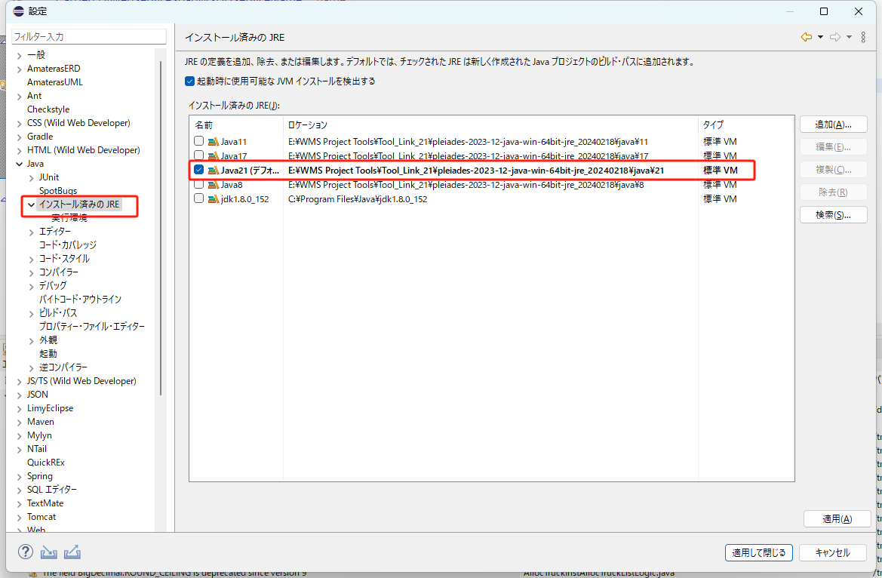

 |  | ・21を選択
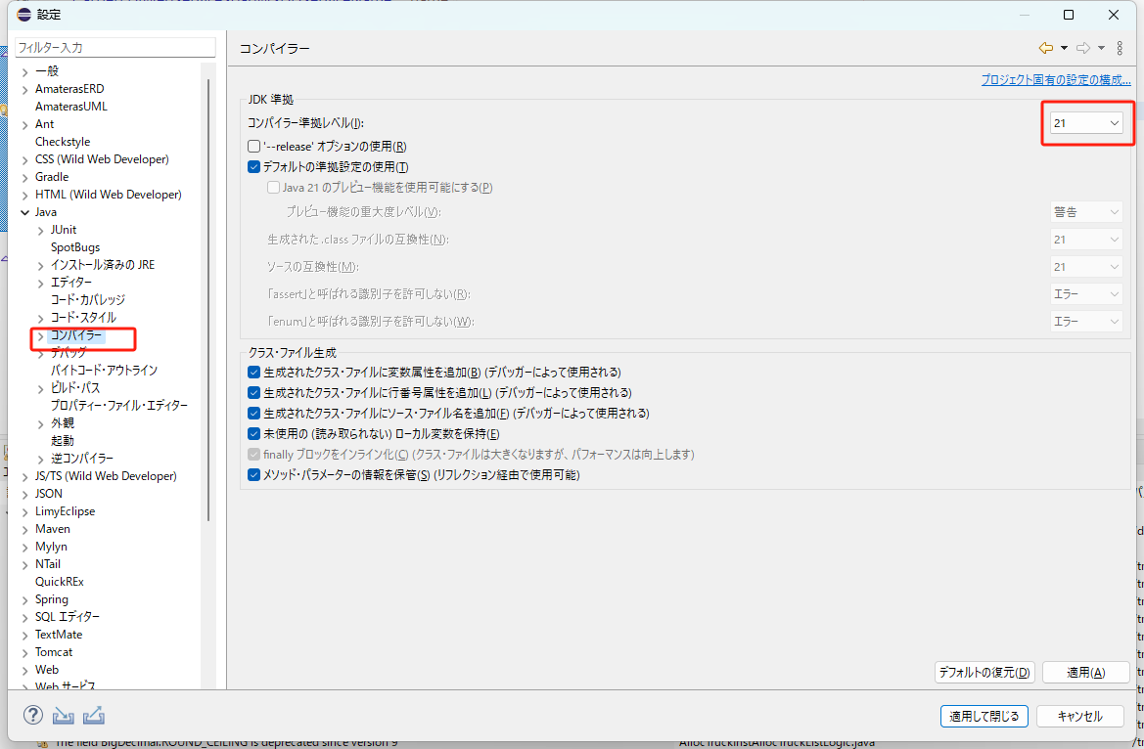

 |  | ・バージョン 9.xを選択
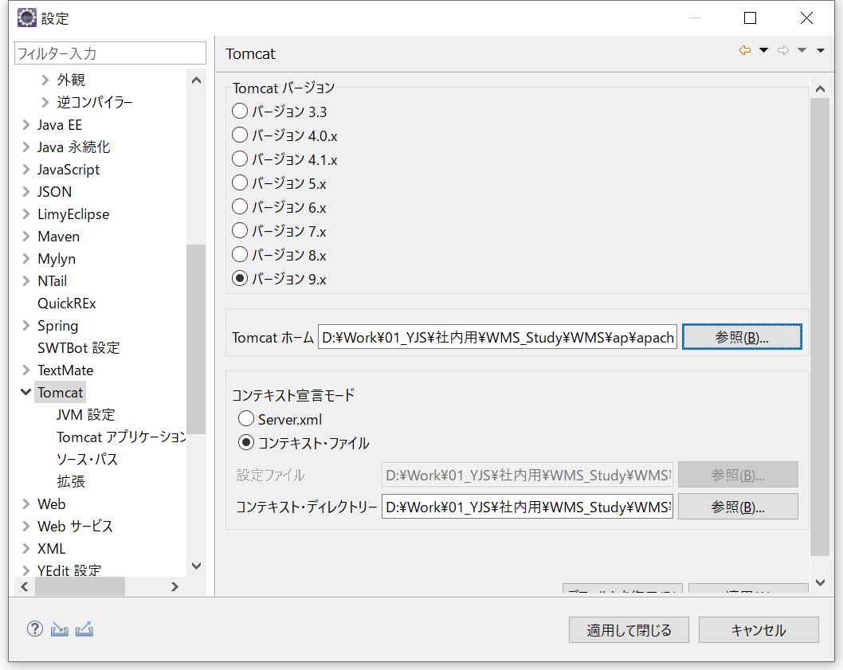

 |  |  |  |  |  | 圧縮フォルダ(eclipse-2023.zip or eclipse-jee-2025-03.zip)解凍後のパス

 |  |  |  |  |  |  | pleiades
 |  |  |  |  |  |  | └─tomcat
 |  |  |  |  |  |  |  | └─10

 |  |  | JVM設定
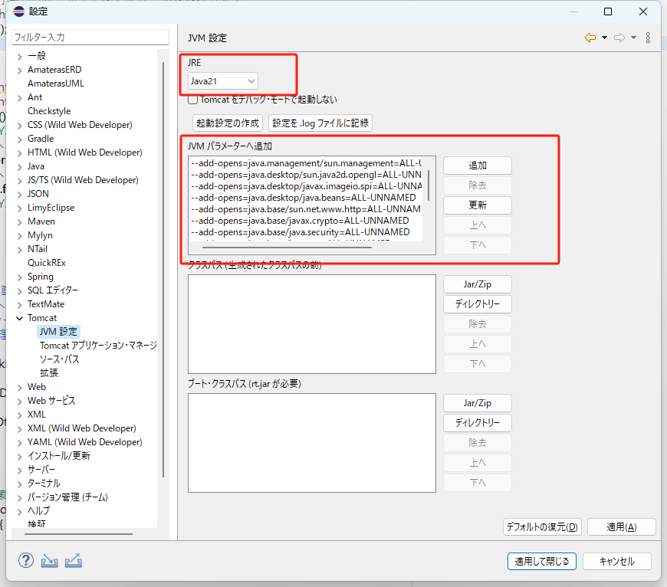

 |  |  | （１）Eclipse経由での起動の場合
 |  |  |  | ＜Java8時点から必要な設定＞
 |  |  |  |  | =-Djava.util.logging.manager=org.apache.juli.ClassLoaderLogManager
 |  |  |  |  | =-Djava.util.logging.config.file=conf/logging.properties

 |  |  |  | ＜Java11時点から必要な設定＞
 |  |  |  |  | =--add-opens=java.base/java.io=ALL-UNNAMED

 |  |  |  | ＜TomcatPlugin起動時に自動で設定される＞
 |  |  |  |  | =--add-opens=java.base/java.lang=ALL-UNNAMED
 |  |  |  |  | =--add-opens=java.rmi/sun.rmi.transport=ALL-UNNAMED

 |  |  |  | ＜Java21対応追加分＞
 |  |  |  |  | =--add-opens=java.base/java.util=ALL-UNNAMED
 |  |  |  |  | =--add-opens=java.base/java.util.concurrent=ALL-UNNAMED
 |  |  |  |  | =--add-opens=java.base/java.net=ALL-UNNAMED
 |  |  |  |  | =--add-opens=java.base/java.security=ALL-UNNAMED
 |  |  |  |  | =--add-opens=java.base/javax.crypto=ALL-UNNAMED
 |  |  |  |  | =--add-opens=java.base/sun.net.www.http=ALL-UNNAMED
 |  |  |  |  | =--add-opens=java.desktop/java.beans=ALL-UNNAMED
 |  |  |  |  | =--add-opens=java.desktop/javax.imageio.spi=ALL-UNNAMED
 |  |  |  |  | =--add-opens=java.desktop/sun.java2d.opengl=ALL-UNNAMED
 |  |  |  |  | =--add-opens=java.management/sun.management=ALL-UNNAMED

 |  |  |  | ★まとめて設定する場合は以下のようにする事も可能

 |  |  |  | ・設定ファイル保存先
 |  |  |  | workspace\.metadata\.plugins\org.eclipse.core.runtime\.settings\net.sf.eclipse.tomcat.prefs

 |  |  |  | ・設定先
 |  |  |  | jvmParameters

 |  |  |  | 以下内容をjvmParametersに反映する
 |  |  |  | jvmParameters=-Djava.util.logging.manager%3Dorg.apache.juli.ClassLoaderLogManager;-Djava.util.logging.config.file%3Dconf%2Flogging.properties;--add-opens%3Djava.base%2Fjava.io%3DALL-UNNAMED;--add-opens%3Djava.base%2Fjava.util%3DALL-UNNAMED;--add-opens%3Djava.base%2Fjava.util.concurrent%3DALL-UNNAMED;--add-opens%3Djava.base%2Fjava.net%3DALL-UNNAMED;--add-opens%3Djava.base%2Fjava.security%3DALL-UNNAMED;--add-opens%3Djava.base%2Fjavax.crypto%3DALL-UNNAMED;--add-opens%3Djava.base%2Fsun.net.www.http%3DALL-UNNAMED;--add-opens%3Djava.desktop%2Fjava.beans%3DALL-UNNAMED;--add-opens%3Djava.desktop%2Fjavax.imageio.spi%3DALL-UNNAMED;--add-opens%3Djava.desktop%2Fsun.java2d.opengl%3DALL-UNNAMED;--add-opens%3Djava.management%2Fsun.management%3DALL-UNNAMED;

 |  |  | （２）Tomcat9 サービス起動の場合
 |  |  |  | ＜原本＞
 |  |  |  |  | =--add-opens=java.base/java.lang=ALL-UNNAMED
 |  |  |  |  | =--add-opens=java.base/java.io=ALL-UNNAMED
 |  |  |  |  | =--add-opens=java.base/java.util=ALL-UNNAMED
 |  |  |  |  | =--add-opens=java.base/java.util.concurrent=ALL-UNNAMED
 |  |  |  |  | =--add-opens=java.rmi/sun.rmi.transport=ALL-UNNAMED

 |  |  |  | ＜Java21対応追加分＞
 |  |  |  |  | =--add-opens=java.base/java.net=ALL-UNNAMED
 |  |  |  |  | =--add-opens=java.base/java.security=ALL-UNNAMED
 |  |  |  |  | =--add-opens=java.base/javax.crypto=ALL-UNNAMED
 |  |  |  |  | =--add-opens=java.base/sun.net.www.http=ALL-UNNAMED
 |  |  |  |  | =--add-opens=java.desktop/java.beans=ALL-UNNAMED
 |  |  |  |  | =--add-opens=java.desktop/javax.imageio.spi=ALL-UNNAMED
 |  |  |  |  | =--add-opens=java.desktop/sun.java2d.opengl=ALL-UNNAMED
 |  |  |  |  | =--add-opens=java.management/sun.management=ALL-UNNAMED

★他作業（プロジェクトのインポートや実行手順など）には変更ありません。

 | ①インポート

 |  | ・「パッケージ・エクスプローラー」内で右クリックし、【インポート】を選択。
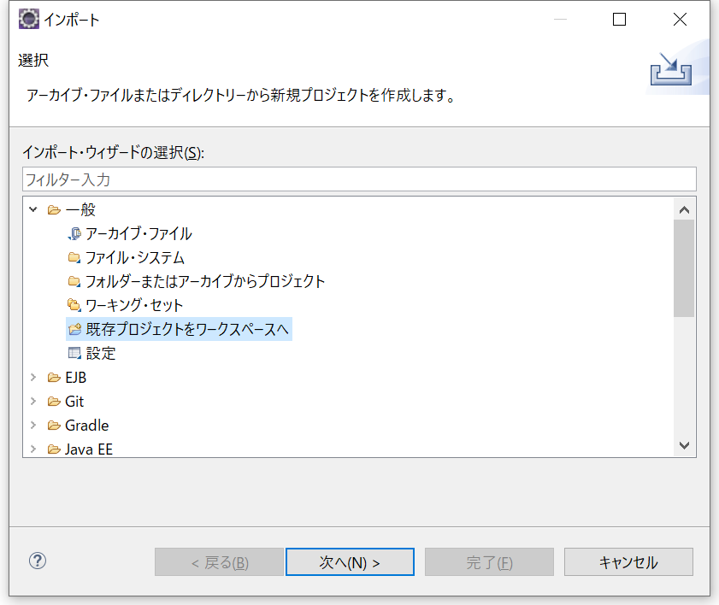

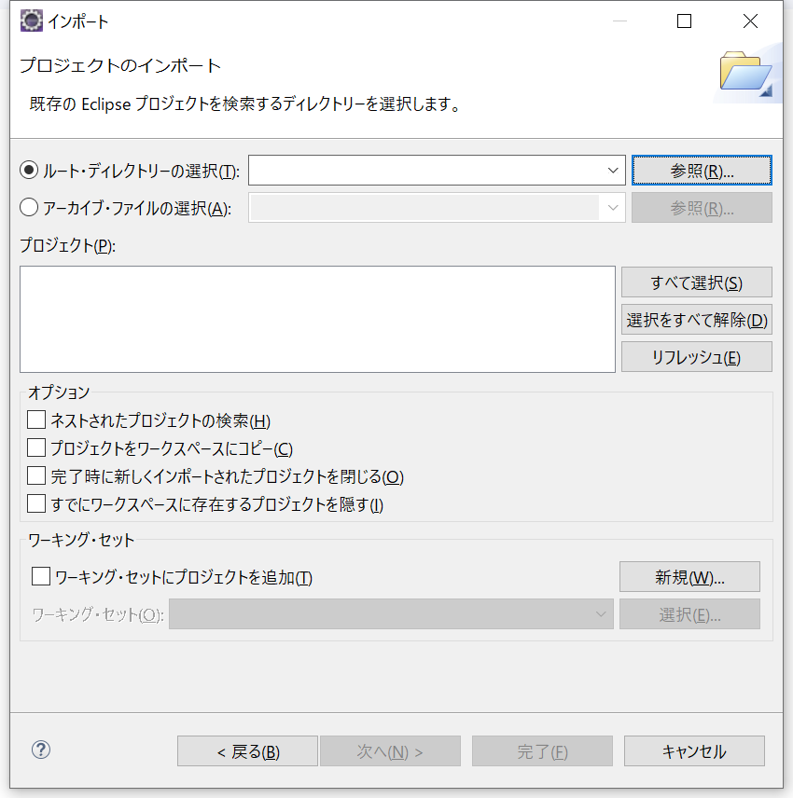

 |  |  | プロジェクトを作成するフォルダを選択 ※[dbflute]と[tms]の両方をインポート
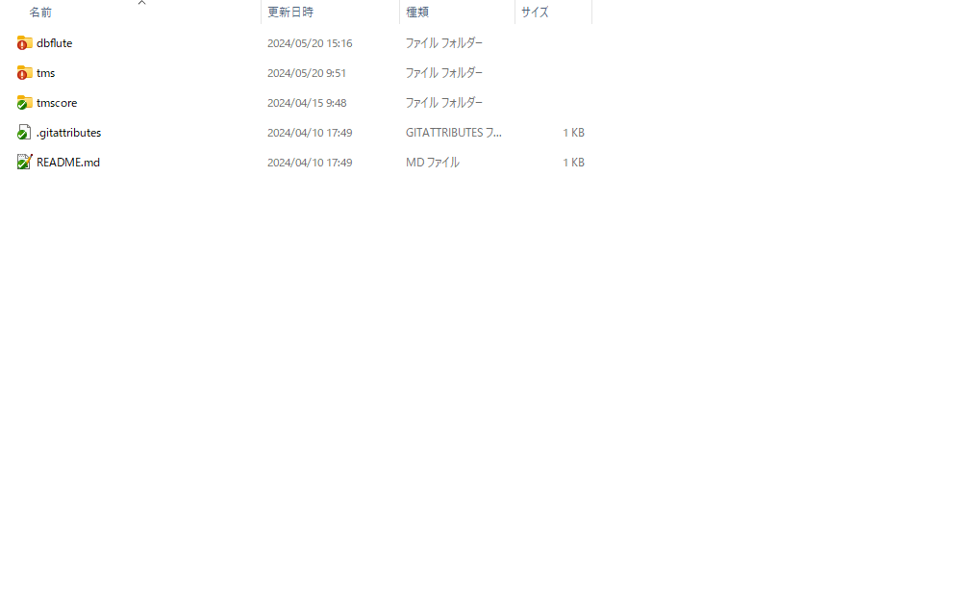

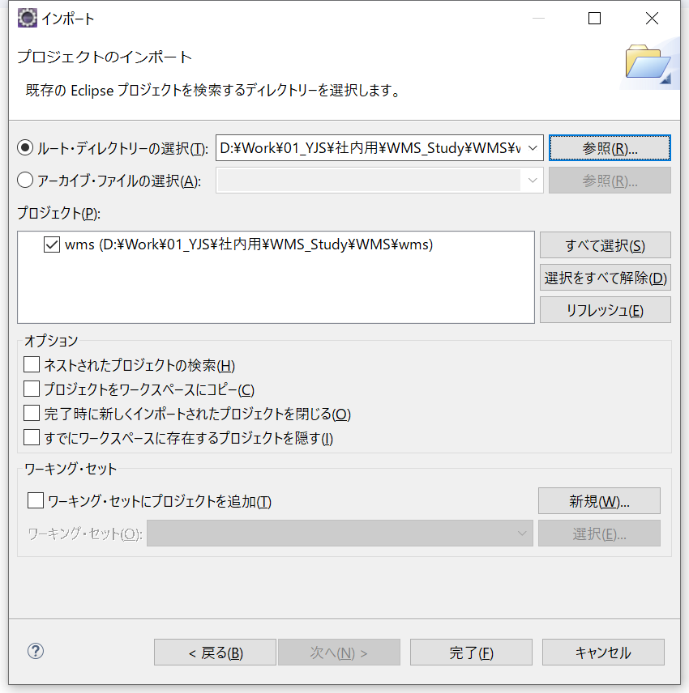

 |  |  | ※プロジェクトをSVNから切断

 | ②コンテキスト定義の更新
 |  | プロジェクトを右クリックし、【Tomcat プロジェクト】→【Tomcatのライブラリーをプロジェクトのビルド・パスに追加】を選択。

 | ③Schema への接続先設定
 |  | ・プロジェクト内の“resources”→“dbcp.properties”を選択
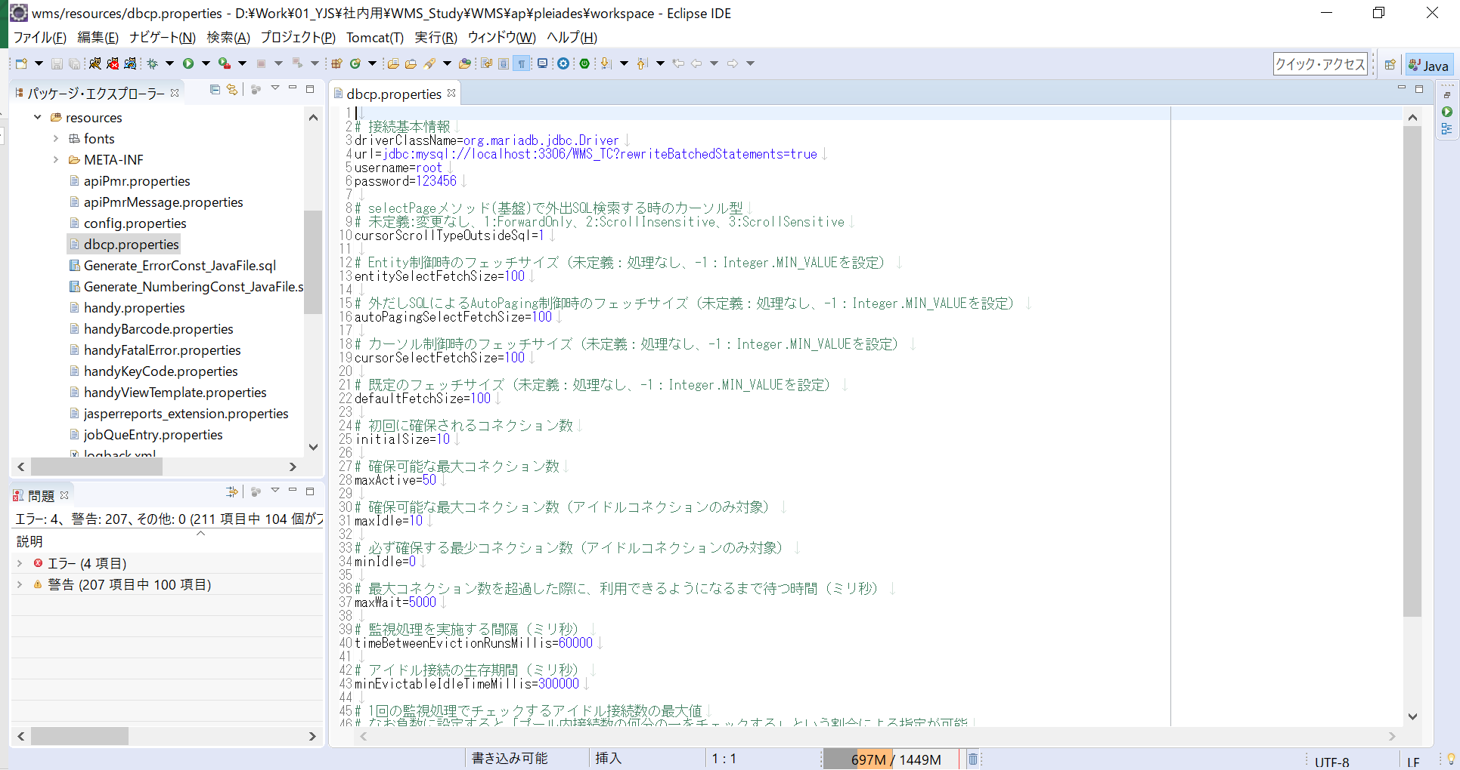

接続先を作成したものに変更。
・schema 名
・ユーザー名
・パスワード

 | ④schema へデータをインポート
 |  | ・インポート時の接続先設定
 |  |  | プロジェクト内の“dbflute_dfclient_mysql”→“dfprop”→“databaseInfoMap.dfprop”を選択
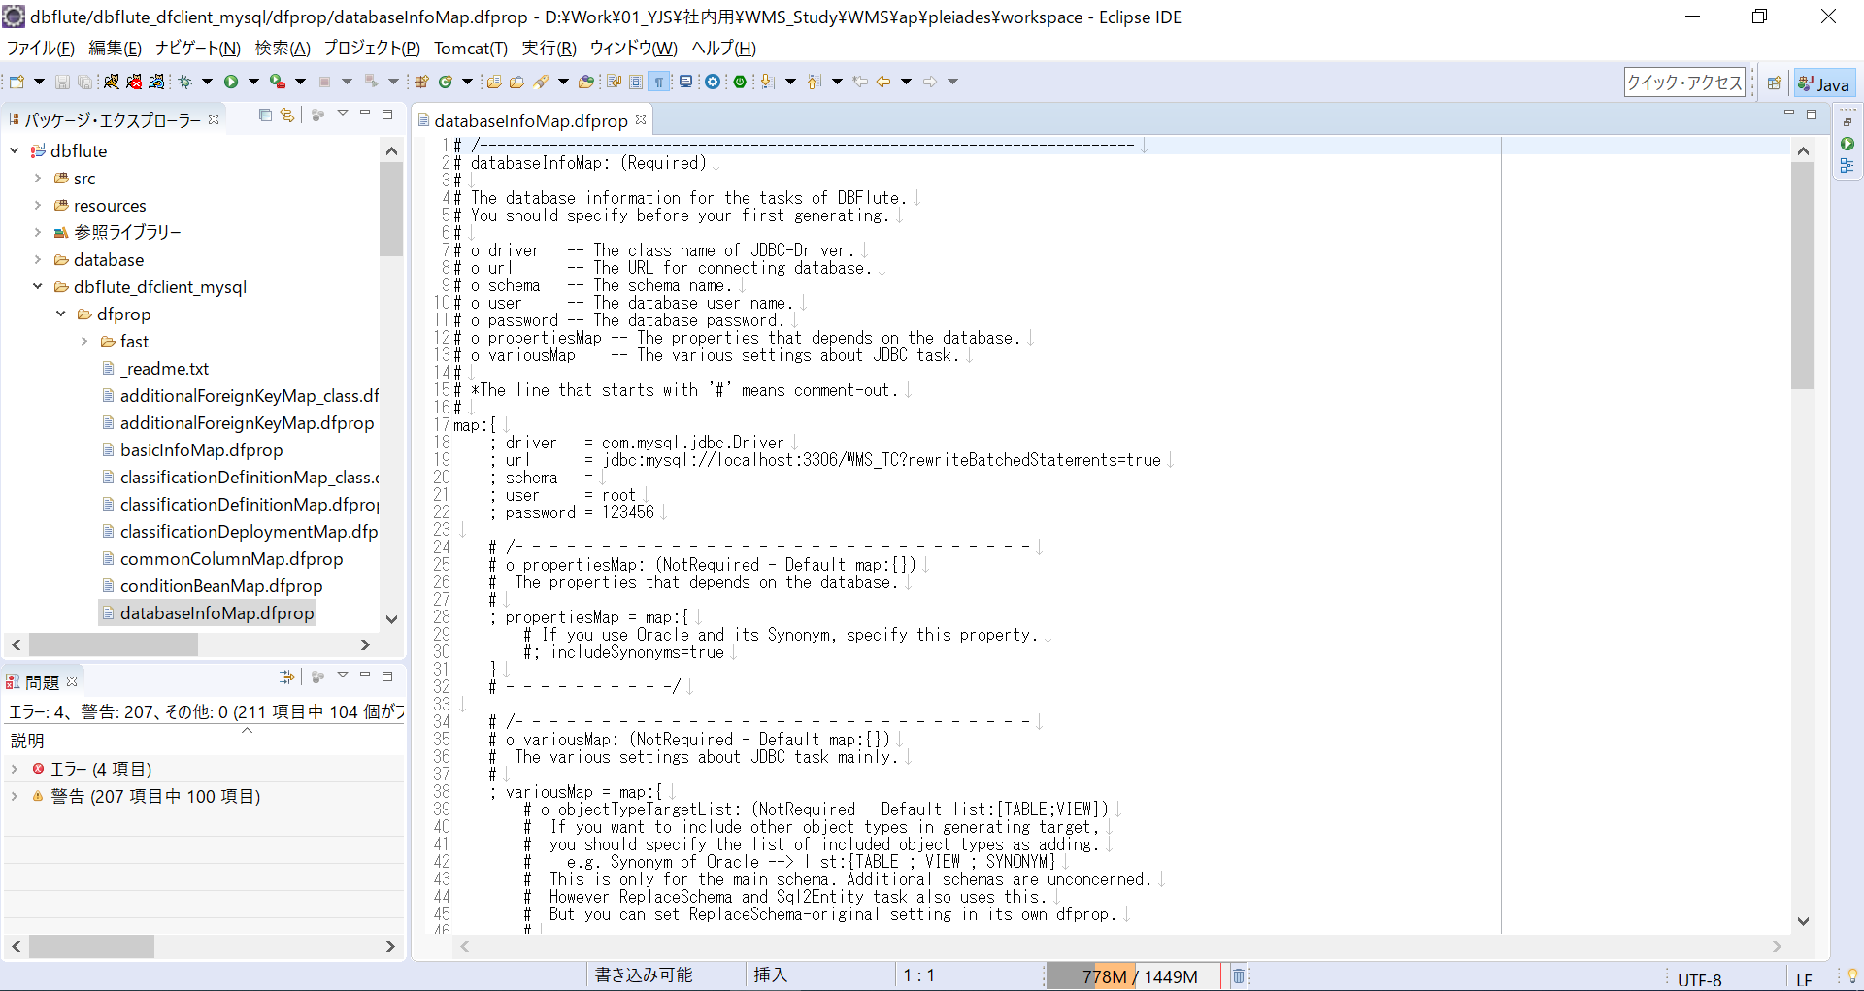

接続先を作成したものに変更。
・schema 名
・ユーザー名
・パスワード

 | ⑤ JAVAコンパイラー設定

 |  | Dbflute
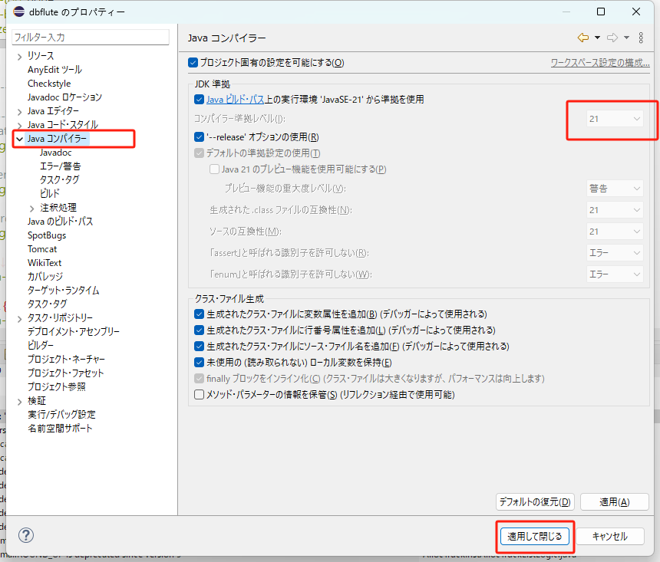

 |  | tms
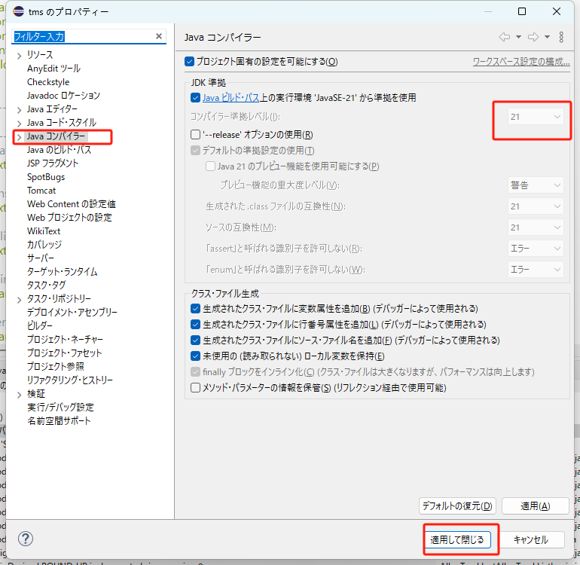

 | ⑥ |  | WEB-INF\lib\weld-servlet-shaded.jarを差し替え（Java21に対応する為）

 |  |  |  | 圧縮フォルダ(weld-servlet-shaded.zip)解凍
 |  |  |  |  | 置換ファイル
 |  |  |  |  | ...\tms\WebContents\WEB-INF\lib\weld-servlet-shaded.jar

 |  | ・辞書の管理
 |  |  | プロジェクト内の“dbflute_dfclient_mysql”→“database”→“DataManageTool”→“excel”下の任意ファイルを選択
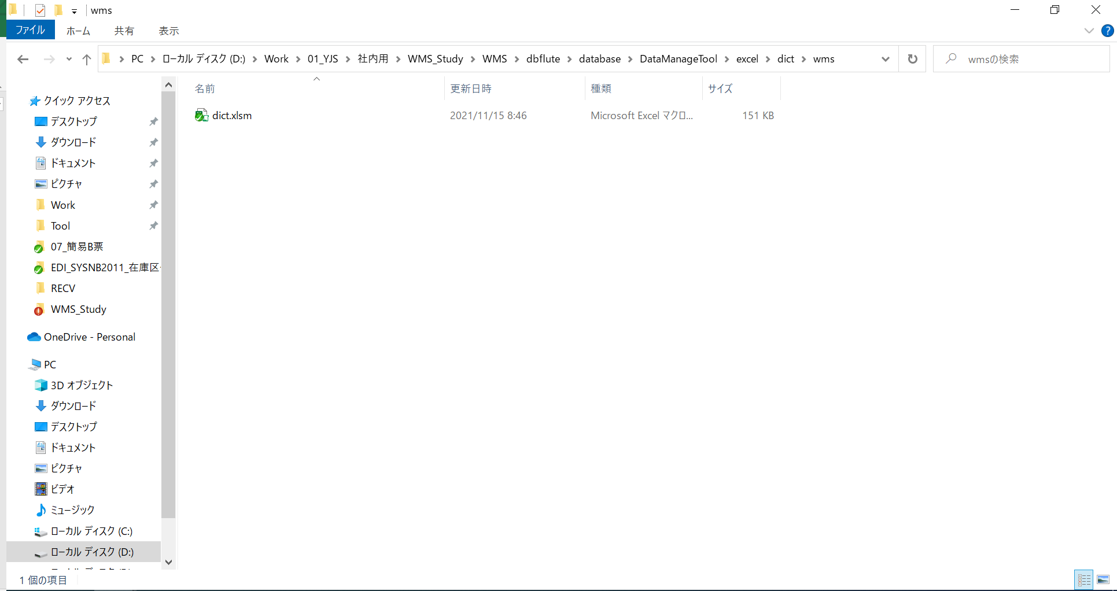

 |  |  | 「アドイン」タブを選択し、「データ管理」を実行

1.DB作成 → 新規作成
2.データ出力 → すべて
3.Dfprop作成 → Dfprop作成
4.メッセージConst作成 → メッセージConst作成

 |  | ・インポート実行
 |  |  | プロジェクト内の“dbflute_dfclient_mysql”→“manage.bat”をダブルクリックし実行
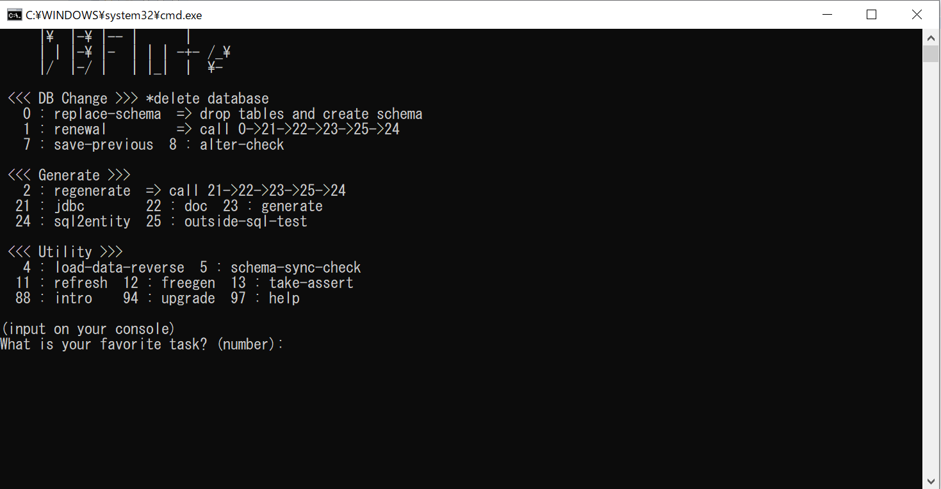

 |  |  | “1”を入力し、【Enter】。



 |  |  | “y”を入力し、【Enter】

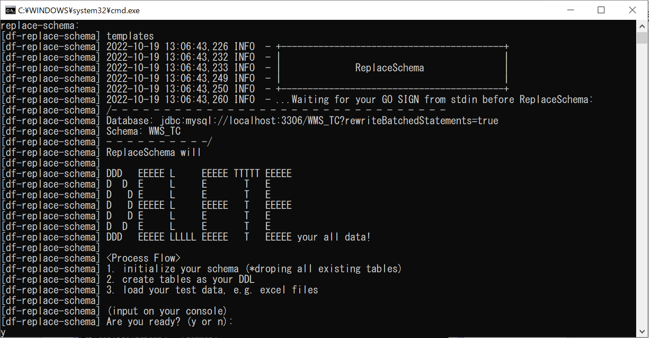

 |  |  | 終了したら、【Enter】。

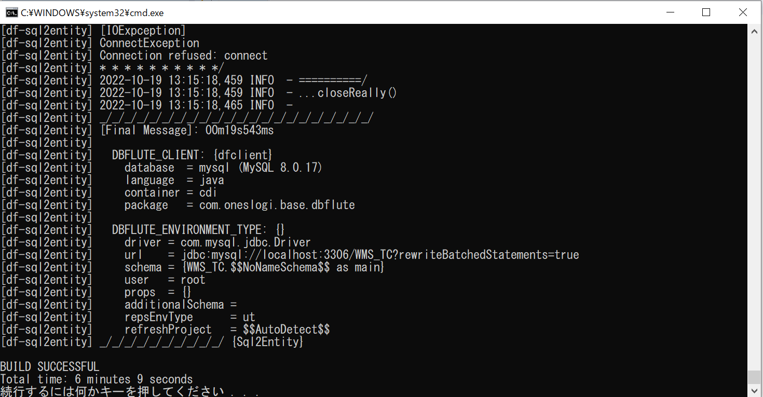

 |  | ・jar作成
 |  |  | "...\dbflute\JavaBuild.bat"をダブルクリックし実行
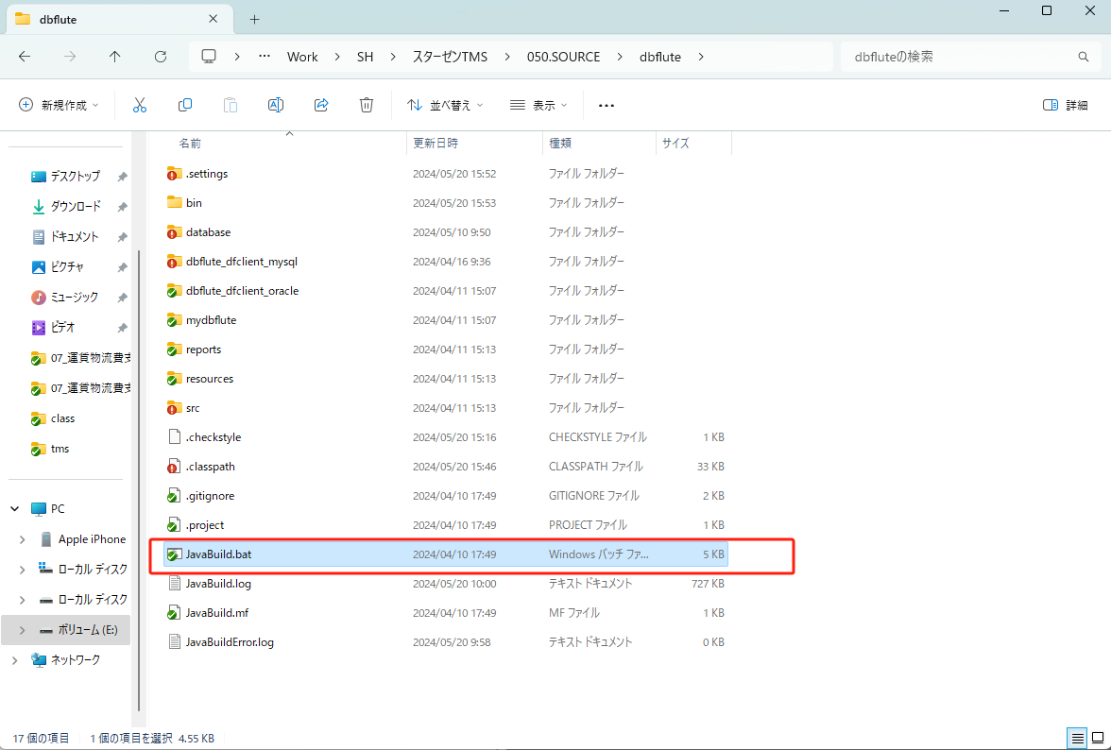

 | ⑤Tomcat 起動
 |  |  |  | を押下し、Tomcat 起動。

 |  | 【コンソール】タブの最後が『Server startup ～』になったら、起動完了。

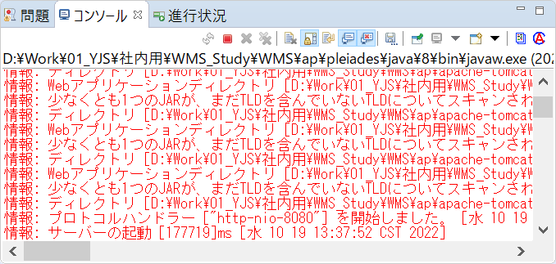

 | ⑥Tomcat 起動
 |  | ブラウザの URL 欄に『http://localhost:8080/wms/』を入力

エラー処理
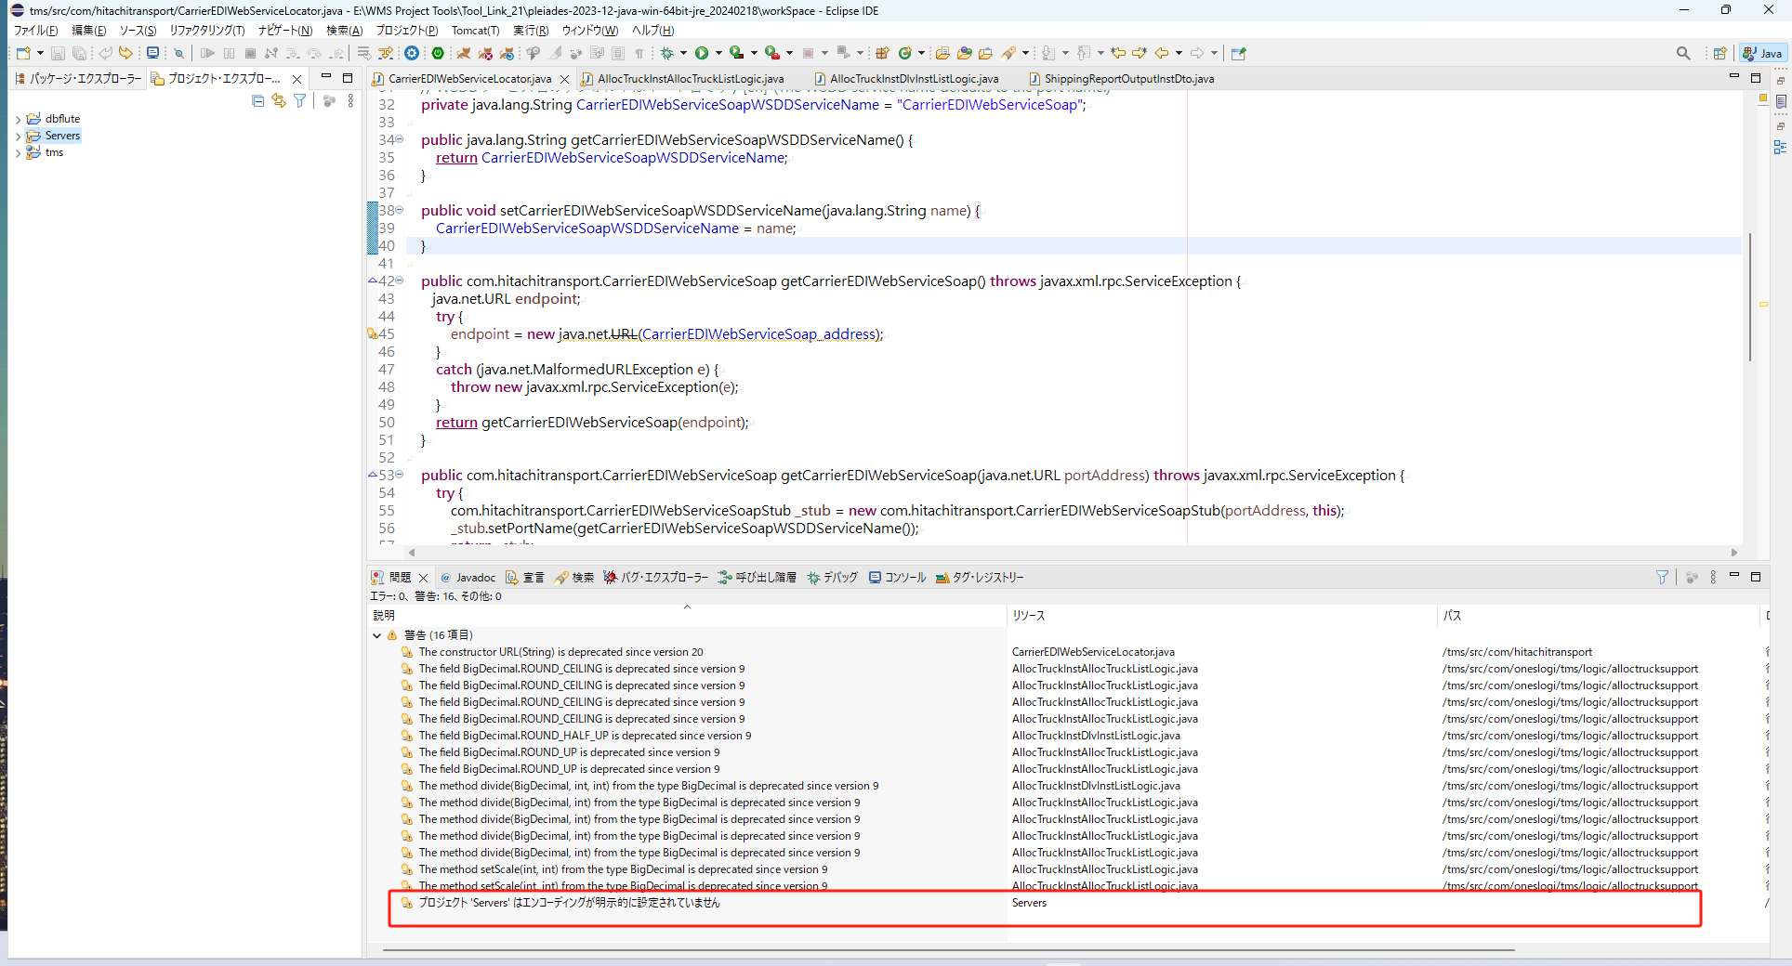
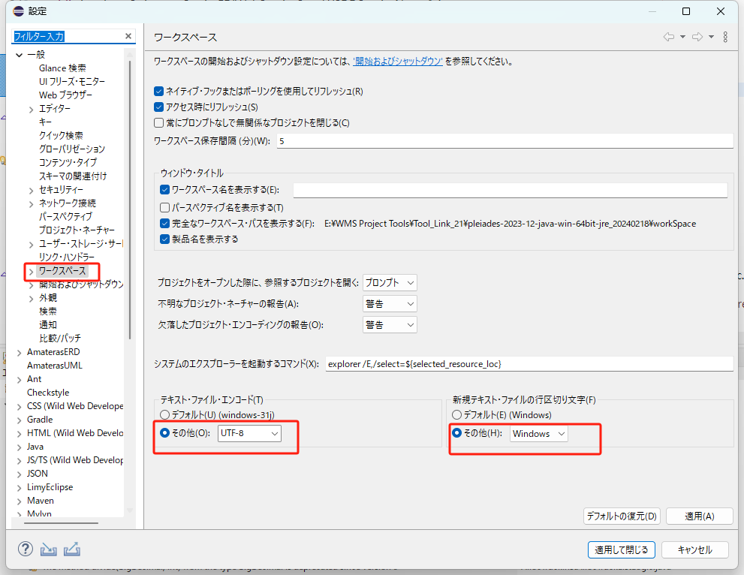
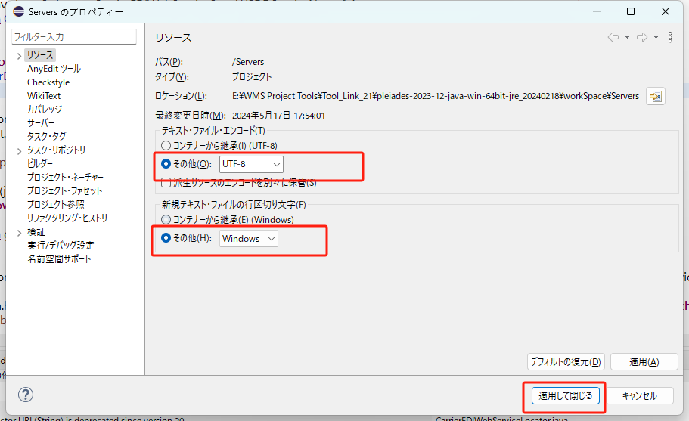
①

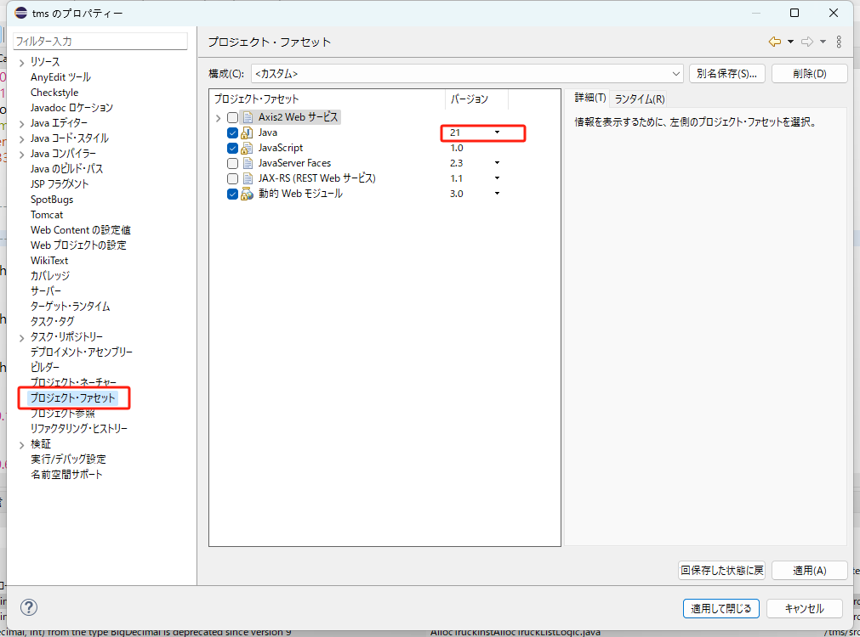

ここで設定したバージョンは、プロジェクト設定のJavaバージョンと一致しています

②
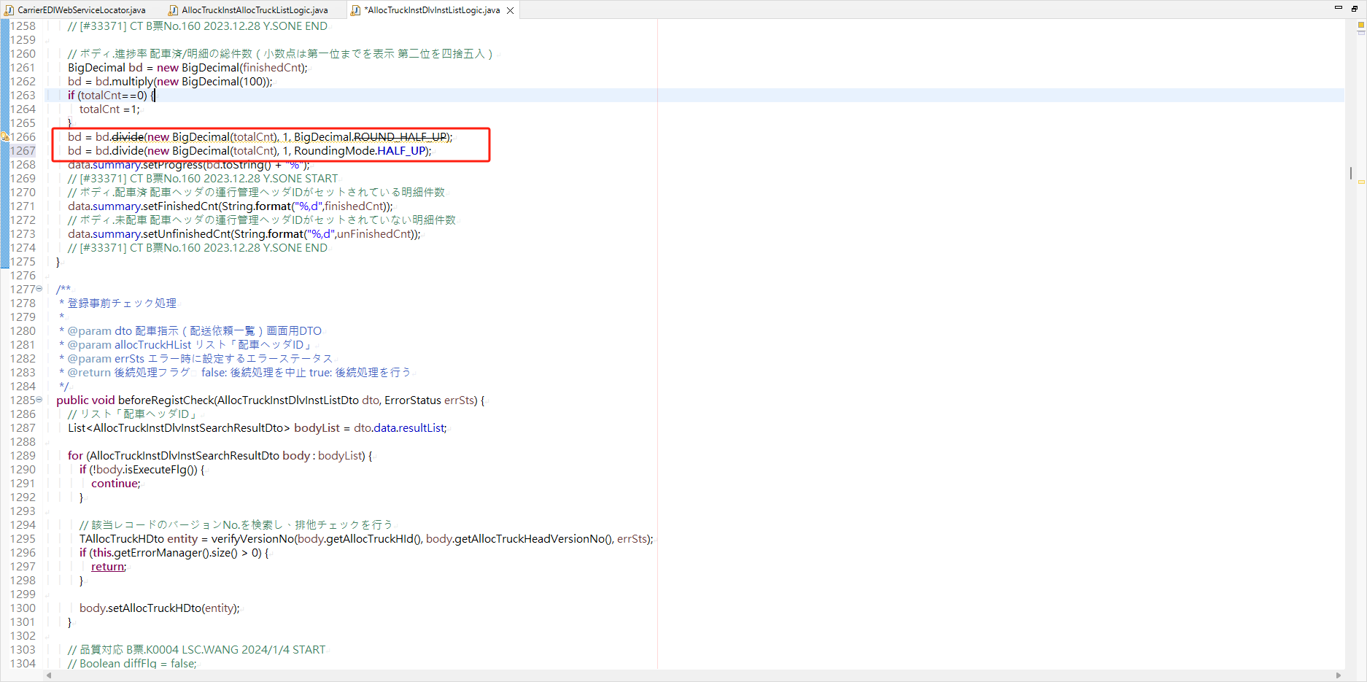

1266行目の内容は1267行の内容に変更された。

③

